5. Аналіз продажів
Популярність категорій товарів

Прибуток за категоріями
Найбільш популярними є дві категорії товарів, це Office Supplies та Beverages, бо видно що мають найбільшу кількість замовлень.
Найбільші доходи принесла категорія Office Supplies і це 378,7 мільйонів доларів.
Найбільші витрати компанія понесла теж на категорію Office Supplies, що становило 305,3 мільйони доларів.
Найбільший прибуток компанія отримала з категорії Cosmetics і він становить 88 мільйонів доларів.

6. Analysis by geography
 | Прибуток за країнами

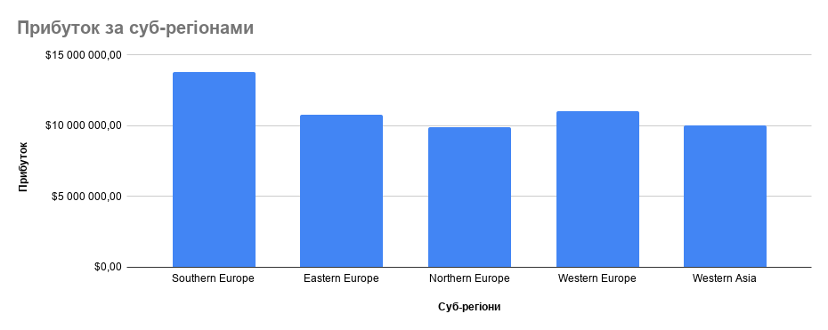

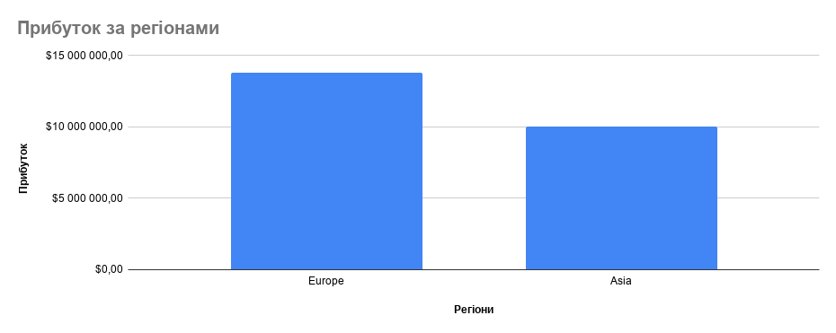

Країною, що приносить найбільше прибутку є Сан Маріно, яка знаходиться у південній Європі.
Регіонів з великою кількістю замовлень та низьким прибутком немає, усі показники збільшуються лінійно.
Основними регіонами у нас є Євпропа та Азія, Європа приносить 95% від усього прибутку, тоді як Азія лише 5%.

7. Продажі в розрізі каналів пр
Offline і Online
 | Offline | Online

Можемо сказати що продажів у нас що офлайн, що онлайн однаково, бо перевага у 2 продажі в сторону онлайна не відіграє важливої ролі.
Однак можна звернути увагу на те, що офлайн продажів менше на 2, а прибуток більший на цілих 3,3 мільйона доларів і середній чек більший на 40 тисяч доларів.

Кількість замовлень за каналами продажу

8. Інтервал часу
Середній час доставки за регіонами
Середній час доставки за категорією
Залежність між часом доставки та прибутком
Аналізуючи ці три таблиці можна стверджувати що кореляції між часом доставки та прибутком немає, бо видно значення де час доставки великий, а прибуток менший або такий самий, як при малому часі доставки.
 | Середній час доставки за країнами

9. Роки та місяці
Динаміка продажів регіонів за місяцями
Динаміка продажів регіонів за роками
На цій річній агрегації видно, що прибуток не зростає стабільно: він досягає піку у 2012 році, потім різко падає у 2013-му, частково відновлюється у 2014-му й далі знижується до найнижчого рівня у 2017 році. Тобто загальний тренд після 2012 року — спадний.

З країн найбільше зростання показують Україна та Чехія.
З категорій найбільше зростання показують Office Supplies та Household.
Прибуток можна назвати стабільним від сезону до сезону, а дохід найменший осінню.

Динаміка продажів ТОП-5 країн за місяцями
Динаміка продажів ТОП-5 країн за роками

Динаміка продажів категорій за місяцями
Динаміка продажів категорій за роками

10. Дні тижня
Аналіз продажів за днями тижня

Найприбутковішим днем для нашої компанії є неділя.
Найменш прибуткоим днем для нашої компанії є четвер.
Також проглядується незначна закономірність, що на вихідних та перші дні початку тижня ми маємо більше замовлень ніж посеред тижня.

Прибуток за днями тижня

11. Дашборд
Аналіз продажів за днями тижня
Динаміка продажів ТОП-5 країн за місяцями

Offline і Online
 | Offline | Online
Прибуток за країнами

13. Візуалізація АВС
АВС за кількість продажів
ABC за кількістю продажів |  |  | Category | Unit sold | % | Накопичувальна частка | АВС
Група | Категорії | Накопичена частка | Beverages | 80954 | 16.87% | 16.87% | A
A | Beverages, Snacks, Cosmetics, Office Supplies, Meat, Fruits | 73.95% | Snacks | 74154 | 15.45% | 32.32% | A
B | Vegetables, Household, Personal Care | 17.28% | Cosmetics | 62307 | 12.98% | 45.30% | A
C | Clothes, Baby Food, Cereal | 8.77% | Office Supplies | 52535 | 10.95% | 56.25% | A
 |  |  | Meat | 43722 | 9.11% | 65.36% | A
ABC за виторгом |  |  | Fruits | 41202 | 8.59% | 73.95% | A
Група | Категорії | Накопичена частка | Vegetables | 29977 | 6.25% | 80.19% | B
A | Office Supplies, Beverages, Clothes, Fruits | 76.93% | Household | 27058 | 5.64% | 85.83% | B
B | Personal Care, Household, Baby Food | 15.66% | Personal Care | 25891 | 5.39% | 91.23% | B
C | Meat, Cosmetics, Vegetables, Cereal, Snacks | 7.44% | Clothes | 24205 | 5.04% | 96.27% | C
 |  |  | Baby Food | 15706 | 3.27% | 99.54% | C
ABC за прибутком |  |  | Cereal | 2197 | 0.46% | 100.00% | C
Група | Категорії | Накопичена частка | Загальний результат | 479908
A | Cosmetics, Office Supplies, Household, Snacks, Meat | 79.44%
B | Vegetables, Clothes, Baby Food | 14.41%
C | Beverages, Personal Care, Cereal, Fruits | 6.15%
ABC за виторгом

 |  |  | Category | Revenue | % | Накопичувальна частка | АВС
 |  |  | Office Supplies | $34,211,317.35 | 26.86% | 26.86% | A
 |  |  | Beverages | $27,240,620.40 | 21.39% | 48.25% | A
 |  |  | Clothes | $18,445,874.58 | 14.48% | 62.73% | A
 |  |  | Fruits | $18,082,049.66 | 14.20% | 76.93% | A
 |  |  | Personal Care | $11,314,417.32 | 8.88% | 85.81% | B
 |  |  | Household | $4,618,256.62 | 3.63% | 89.44% | B
 |  |  | Baby Food | $4,009,427.68 | 3.15% | 92.59% | B
 |  |  | Meat | $3,841,267.30 | 3.02% | 95.60% | C
 |  |  | Cosmetics | $2,645,122.40 | 2.08% | 97.68% | C
 |  |  | Vegetables | $2,116,071.43 | 1.66% | 99.34% | C
 |  |  | Cereal | $451,922.90 | 0.35% | 99.70% | C
 |  |  | Snacks | $384,414.66 | 0.30% | 100.00% | C
 |  |  | Загальний результат | $127,360,762.30

ABC за прибутком

 |  |  | Category | Profit | % | Накопичувальна частка | АВС
 |  |  | Cosmetics | $10,833,318.09 | 30.15% | 30.15% | A
 |  |  | Office Supplies | $6,632,543.75 | 18.46% | 48.62% | A
 |  |  | Household | $4,484,322.34 | 12.48% | 61.10% | A
 |  |  | Snacks | $4,088,851.56 | 11.38% | 72.48% | A
 |  |  | Meat | $2,500,898.40 | 6.96% | 79.44% | A
 |  |  | Vegetables | $1,892,448.01 | 5.27% | 84.71% | B
 |  |  | Clothes | $1,777,615.20 | 4.95% | 89.66% | B
 |  |  | Baby Food | $1,505,577.16 | 4.19% | 93.85% | B
 |  |  | Beverages | $1,267,739.64 | 3.53% | 97.38% | C
 |  |  | Personal Care | $648,828.46 | 1.81% | 99.18% | C
 |  |  | Cereal | $194,632.23 | 0.54% | 99.72% | C
 |  |  | Fruits | $99,296.82 | 0.28% | 100.00% | C
 |  |  | Загальний результат | $35,926,071.66

